Sheet1
Danh Sách Game Vui Học Tuyển Chọn
STT | ID | Tên Game | Mô Tả | Link APK | Link ICON
1 | 18972 | Tìm Hiểu Để Vẽ | Nhìn hình có thể bé thấy rất phức tạp, nhưng khi được hướng dẫn vẽ từng nét một thì lại cảm thấy vô cùng đơn giản. Khi bé vẽ theo hướng dẫn nhiều lần sẽ có thể tự vẽ hình đó mà không cần xem hướng dẫn nữa. Ứng dụng có 3 phần: - Bé sẽ xem từng bước vẽ của các hình ảnh có sẵn trong ứng dụng, hơn 100 ảnh đủ các chủ đề dành cho bé. - Bé sẽ vẽ theo các dấu chấm để quen dần với các nét vẽ. - Ứng dụng sẽ chia đôi màn hình, bên trên là từng nét vẽ mẫu, và bên dưới dành cho bé vẽ theo. Lúc này bé có cơ hội thể hiện sự khéo tay của mình qua từng nét vẽ dày, mỏng,... | http://103.19.220.146/media/upload/web_games/2014/12/04/nahi_547fd953a3631_GAFRE01359_TeachYourKidsMusicalInstruments.apk | http://103.19.220.146/media/upload/web_content/2014/12/04/nahi_547fd94b70819_GAFRE01359_TeachYourKidsMusicalInstruments.jpg | 
2 | 4371 | Baby Hazel Bathroom Hygiene | Việc làm vệ sinh thân thể hằng ngày là một điều rất quan trọng cho sức khoẻ và vẻ đẹp của tất cả chúng ta. Nhưng phòng tắm của bạn Hazel đang rất bề bộn, bé hãy giúp bạn Hazel vệ sinh nhà tắm cho sạch sẽ nhé! Khi đã sạch rồi thì bạn ấy có thể tắm gội thật thơm tho! Game chia ra làm 3 giai đoạn: Làm sạch bồn rửa tay và xử lí khi bồn bị nghẽn làm nước không thoát được. Bạn Hazel đi vệ sinh xong vẫn còn mùi hôi, bé sẽ giúp bạn ấy khử mùi hôi trong nhà tắm. Cuối là giúp bạn ấy tắm thật sạch. | http://103.19.220.146/media/upload/web_games/2014/09/16/nahi_5417ec921f2a2_GAFRE01137_BabyHazelBathroomHygiene.apk | http://103.19.220.146/media/upload/web_content/2014/09/16/nahi_5417ec83271f2_GAFRE01137_BabyHazelBathroomHygiene.jpg | 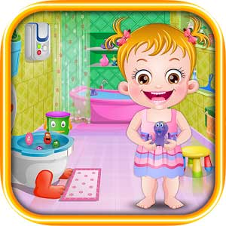
3 | 3066 | Đậu Lém 1 - Toán 1 | Đậu Lém Phiêu lưu ký - Toán 1 là chương trình tổng hợp những kiến thức toán học cơ bản cho học sinh lớp 1. Một hạt đậu phộng được nhân cách hóa rất dễ thương. Bắt đầu trò chơi, để mở được cửa hang Đậu Lém phải vượt qua 4 con đường khác nhau tương ứng với 4 chương trình toán học 1 để tìm cho ra 4 mảnh ghép còn thiếu trên cửa hang. Đậu Lém phiêu lưu qua nhiều nơi, kết bạn và nhận được sự giúp đỡ của những người bạn về các kiến thức để giải các bài toán. | http://103.19.220.146/media/upload/web_games/2014/07/18/nahi_53c89cb78dc29_GAFRE00495_DauLem1NAHIv1.0.8_T7-2014.apk | http://103.19.220.146/media/upload/web_content/2014/11/05/nahi_545994a93a482_GAFRE00495_DauLem1_30-35.jpg | 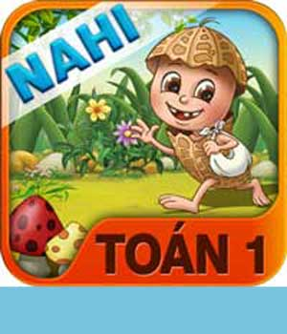
4 | 3081 | Flashcard | Phần mềm học tiếng Anh dành cho bé mầm non, bao gồm rất nhiều thể loại: Bảng chữ cái, động vật, phương tiện, số và màu sắc.... Được thiết kế tạo ra hiệu ứng âm thanh và hình động khi em bé chạm vào mỗi hình ảnh. Đây là một trong những phần mềm hỗ trợ xây dựng vốn từ vựng cho bé khi bước vào lớp 1. | http://103.19.220.146/media/upload/web_games/portal_52cba411a5999_GAFRE00508_Flashcard.apk | http://103.19.220.146/media/upload/web_content/portal_52cba4e7d01a7_GAFRE00508_Flashcard.jpg | 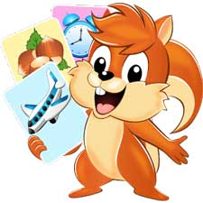
5 | 2868 | Ai Thông Minh Hơn Vova | Trò chơi xoay quanh những câu hỏi liên quan đến các môn học ở trường như: Toán, tiếng Việt, tiếng Anh, mỹ thuật, tự nhiên, địa lí, lịch sử, khoa học, âm nhạc, kỹ thuật... Các em nhỏ có thể tự trau dồi thêm những kiến thức mới và củng cố lại những kiến thức đã học khi chơi trò chơi này. | http://103.19.220.146/media/upload/web_games/2014/07/19/nahi_53c9e7306178c_GAFRE00295_AiThongMinhHonVova_1.2.apk | http://103.19.220.146/media/upload/web_content/portal_525f890137579_GAFRE00295_AiThongMinhHonVova.jpg | 
6 | 3860 | Bé Yêu Rau Củ Quả | Trò chơi dành cho các bé mầm non học về cách phân biệt các loại rau củ quả quen thuộc mà bé thường thấy xung quanh mình. Game có 3 chủ đề chính: - Các loại rau: Bắp cải, nấm,... những loại rau mẹ hay nấu cho chúng ta ăn thường ngày. - Các loại củ: Khoai môn, cà chua, ớt,... - Các loại quả: Xoài, dưa hấu, mãng cầu, bơ, mận,... Các loại rau củ quả này đều rất tốt cho sức khoẻ của chúng ta, các em cần ăn chúng mỗi ngày nhé! | http://103.19.220.146/media/upload/web_games/2014/07/18/nahi_53c89f095a304_GAFRE00961_BeYeuRauCuQua.apk | http://103.19.220.146/media/upload/web_content/2014/07/17/nahi_53c741c13a85f_GAFRE00961_BeYeuRauCuQua.jpg | 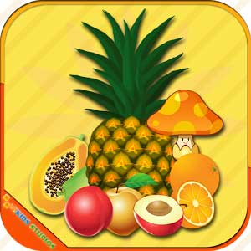
7 | 4214 | Puzzle Free | Trò chơi xếp hình với chủ đề các con vật, giúp bé rèn luyện khả năng quan sát và tư duy thật tốt. Có 2 phần chơi: 1- Quay mảnh ghép: Bức ảnh sẽ được cắt thành nhiều mảnh nhỏ, sau đó chúng xoay chiều tự do, bé sẽ chạm vào từng hình để chúng xoay lại cho đúng và ghép lại thành bức ảnh hoàn chỉnh. Mỗi lần chạm vào, ảnh sẽ xoay 1 góc 90 độ. 2- Sắp xếp mảnh ghép: Hình ảnh được cắt thành nhiều mảnh nhỏ, bé sẽ kéo từng mảnh nhỏ đó xếp chúng lại với nhau thành 1 bức ảnh hoàn chỉnh. | http://103.19.220.146/media/upload/web_games/2014/12/04/nahi_54803dd824d7a_GAFRE01085_PuzzleFree.apk | http://103.19.220.146/media/upload/web_content/2014/08/27/nahi_53fd83acdebca_GAFRE01085_PuzzleFree.jpg | 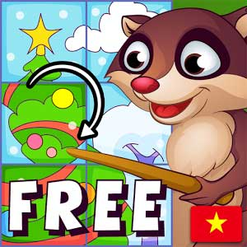
8 | 3041 | Bảng Chữ Cái Cho Bé | Trò chơi hướng dẫn bé học bảng chữ cái tiếng Việt. Gồm 3 phần: Bé học chữ cái, bé tập viết, kết quả của bé. Mỗi chữ cái đi kèm với chữ có liên quan đến chữ cái đó. Ví dụ: A - Áo len. | http://103.19.220.146/media/upload/web_games/portal_52b3fce706bb7_GAFRE00465_BangChuCaiChoBe.apk | http://103.19.220.146/media/upload/web_content/portal_52b3fd344243b_GAFRE00465_BangChuCaiChoBe.jpg | 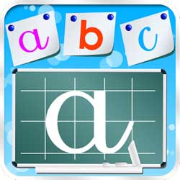
9 | 2710 | PicsArt Kids | Trò chơi hội họa dành cho các bé yêu thích vẽ tranh, cùng với kho hình ảnh đồ sộ được tích hợp sẵn. Thông qua trò chơi, giúp bé nhận biết được màu sắc, hướng dẫn các bước học vẽ cơ bản. | http://103.19.220.146/media/upload/web_games/portal_5203599e7a1da_PicsArt_Kids.apk | http://103.19.220.146/media/upload/web_content/portal_5203598f20a48_PicsArt-Kids.jpg | 
10 | 2997 | Học Cùng Bé | Với các ứng dụng như: Làm quen với màu sắc, chữ cái, số đếm, phân biệt hình theo chủ đề, tập đếm,.... Giúp các em nhận diện và phát âm đúng những nội dung cơ bản mà lứa tuổi các em cần phải biết. Đồng thời tích hợp các trò chơi rèn luyện trí nhớ để các em có thể phát triển tốt về trí não. Chức năng kiểm tra sẽ giúp các em ôn lại kiến thức của mình một cách hiệu quả. | http://103.19.220.146/media/upload/web_games/portal_529d40d8551db_GAFRE00424_HocCungBe.apk | http://103.19.220.146/media/upload/web_content/portal_529d43c9436cb_GAFRE00424_HocCungBe.jpg | 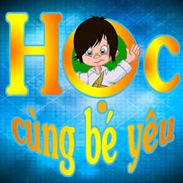
11 | 3855 | Đoán Chữ | Đoán chữ là trò chơi mang tính trí tuệ, tư duy với rất nhiều hình ảnh minh họa để người chơi liên tưởng và ghép chữ lại thành đáp án. Đáp án có thể là từ, câu hoặc thành ngữ giúp bé học tiếng Việt và tìm hiểu thêm về kiến thức xã hội. | http://103.19.220.146/media/upload/web_games/2014/07/16/nahi_53c5eb9399ab4_GAFRE00957_DoanChu.apk | http://103.19.220.146/media/upload/web_content/2014/07/16/nahi_53c5eb883a879_GAFRE00957_DoanChu.jpg | 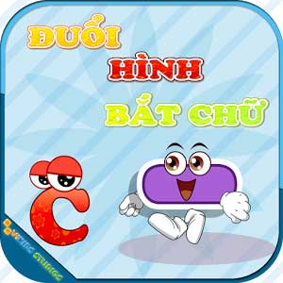
12 | 2692 | Bảng Chữ Cái | Chữ cái và số đếm là kiến thức cơ bản nhất. Vì vậy việc học chữ cái và chữ số là rất quan trọng cho những em đến tuổi đến trường. Trò chơi hướng dẫn các bé cách đọc và viết mang đến một cách học nhẹ nhàng và vui vẻ cho các em. | http://103.19.220.146/media/upload/web_games/portal_51fb5ccc3767f_Bangchucai.apk | http://103.19.220.146/media/upload/web_content/portal_51fb5f7c25871_Bangchucai.jpg | 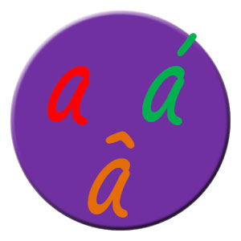
13 | 2630 | Kids Animal Piano Free | Kids Animal Piano Free - Game âm nhạc đầy màu sắc vui nhộn cùng những con vật đáng yêu, những bài hát được hát bằng nhiều giọng khác nhau trên phím đàn piano sôi động. Các bé sẽ có những giờ phút thật vui khi tham gia trò chơi này. | http://103.19.220.146/media/upload/web_games/portal_52819d97a1a42_GAFRE00063_KidsAnimalPianoFree.apk | http://103.19.220.146/media/upload/web_content/test_nahi_51d1606391431_Kids_Animal_Piano_Free.png | 
14 | 3556 | Trúc Xanh | Game mô phỏng theo chương trình truyền hình Trúc Xanh, lật tìm 2 hình giống nhau trong 16 hình. Mỗi khi bé tìm được 1 cặp hình giống nhau, cặp hình này sẽ biến mất nhường chỗ cho hình nền xuất hiện. Sau khi 16 hình này biến mất (hoặc hết thời gian quy định) bé phải đoán ý nghĩa của hình nền, nếu đúng sẽ được điểm và qua cấp độ cao hơn. Khi lật trúng câu đố, bé sẽ phải điền nội dung còn thiếu của câu thành ngữ và nếu đúng sẽ ghi được điểm cao. Đây là trò chơi giúp các em nhỏ rèn luyện trí nhớ và bổ sung kiến thức. | http://103.19.220.146/media/upload/web_games/2014/06/04/nahi_538ed4cc16033_GAFRE00842_TrucXanh.apk | http://103.19.220.146/media/upload/web_content/2014/06/04/nahi_538ed4c22cdee_GAFRE00842_TrucXanh.jpg | 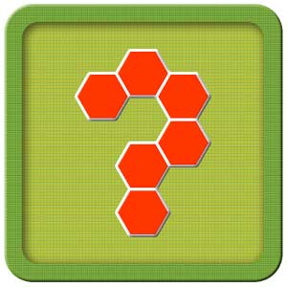
15 | 11921 | Mimo | Trò chơi song ngữ Anh - Việt lật tìm 2 hình giống nhau và giọng đọc khá dễ nghe. Mimo gồm 2 chế độ chơi 3x4 và 4x5 tương ứng với 12 và 20 ô hình bé cần lật khi chơi. Chủ đề của các hình là: Chữ số, chữ cái, màu sắc, hình vẽ (vuông tròn, elip,..) và trái cây. Mỗi hình khi được lật lên sẽ có giọng đọc kèm theo. Ví dụ: Số 9, chữ A,... Đây là trò chơi rèn luyện khả năng quan sát và ghi nhớ khá tốt dành cho các em nhỏ. | http://103.19.220.146/media/upload/web_games/2014/10/16/nahi_543f8b5d4bbac_GAFRE01224_Mimo.apk | http://103.19.220.146/media/upload/web_content/2014/10/16/nahi_543f8b5593f24_GAFRE01224_Mimo.jpg | 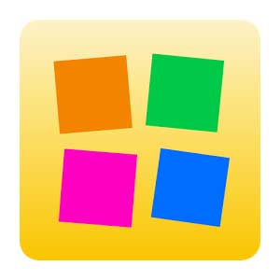
16 | 11498 | Real Drum | Ứng dụng mô phỏng 1 dàn trống trước mắt bé với đầy đủ các loại trống rất chuyên nghiệp. Bé sẽ có cơ hội trở thành 1 nhạc công thực thụ khi chơi trò chơi này. Có đến 60 bài nhạc mẫu giúp bé có thể tự học và đánh theo tại nhà. | http://103.19.220.146/media/upload/web_games/2014/10/02/nahi_542d06041284d_GAFRE01185_RealDrum.apk | http://103.19.220.146/media/upload/web_content/2014/10/02/nahi_542d05f55ca39_GAFRE01185_RealDrum.jpg | 
17 | 12187 | Laundry Girls | Trò chơi hướng dẫn bé cách giặt quần áo bằng máy và bằng tay. Với mỗi lựa chọn, bé sẽ được làm từng bước để có những bộ quần áo sạch sẽ sau mỗi lần chơi thể thao hoặc các hoạt động ngoài trời. Ba mẹ có thể chơi cùng để hướng dẫn thêm cho trẻ, vì qua trò chơi bé dễ hiểu và nhớ tốt hơn: Đồ màu để riêng với đồ trắng, giặt bằng bột giặt nào, cách ủi và xếp quần áo sau khi ủi xong,... | http://103.19.220.146/media/upload/web_games/2014/11/05/nahi_5459ea73031b7_GAFRE01267_LaundryGirls.apk | http://103.19.220.146/media/upload/web_content/2014/11/05/nahi_5459ea6544dc0_GAFRE01267_LaundryGirls.jpg | 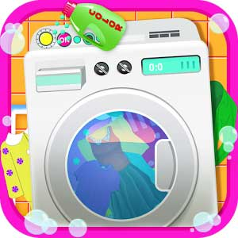
18 | 12197 | Play & Learn ENGLISH | Ứng dụng giúp bé học Anh văn với nhiều từ vựng phong phú và đa dạng thuộc các chủ đề: Adjectives, Animals, Basic Words, Farm Animals, Food, Fruit, Numbers, People, Shapes Colors, Things, vegetables, Verbs... Mỗi từ được phát âm rõ và kèm theo hình ảnh minh họa giúp bé dễ ghi nhớ hơn. Ở phần trắc nghiệm: Từ một từ vựng cho trước, bé hãy lựa chọn hình ảnh mang nghĩa giống từ. Ghép từ: Ghép các chữ cái lại để thành từ ngữ có nghĩa giống như nội dung của bức hình. Phụ huynh có thể sử dụng ứng dụng này để giúp con em chúng ta dễ dàng hơn trong việc học từ vựng. | http://103.19.220.146/media/upload/web_games/2014/11/06/nahi_545af273569d5_GAFRE01269_PlayLearnENGLISH.apk | http://103.19.220.146/media/upload/web_content/2014/11/06/nahi_545af26a0212e_GAFRE01269_PlayLearnENGLISH.jpg | 
19 | 4066 | KidsBooks - Tấm Cám | Câu chuyện sẽ mang đến cho các bé những trải nghiệm tuyệt vời trong không gian cổ tích cũng như giúp bé phát triển những kỹ năng, tư duy sẵn có. Câu truyện gồm có 18 trang, mỗi trang là một cảnh trong truyện cổ tích Tấm Cám. - Trong mỗi trang, bé sẽ được nghe chị Thỏ Ngọc kể truyện, nghe lời đối thoại của các nhân vật trong truyện với nhau. - Các nhân vật trong truyện được gắn nhiều hiệu ứng hình ảnh, âm thanh sinh động. - Khi bé chạm vào các nhân vật, đồ vật, con vật có trên màn hình sẽ khám phá ra nhiều hiệu ứng được tích hợp sẵn. Ví dụ: Khi chạm vào con gà, con gà sẽ vỗ cánh và gáy ò ó o; chạm vào cô Tấm, Tấm sẽ làm việc nhà như quét nhà, lau bàn ghế... Ngoài ra, sách tương tác này còn được lồng ghép vào các trò chơi nhỏ: Giúp Tấm chọn quần áo đi dự hội, tìm xương cá bống, ghép các mảnh tranh, luyện trí nhớ (lật tìm 2 hình giống nhau), tô màu các nhân vật trong truyện,... | http://103.19.220.146/media/upload/web_games/2014/08/08/nahi_53e4824829b8c_GAFRE01035_KidsBooksTamCam.apk | http://103.19.220.146/media/upload/web_content/2014/08/08/nahi_53e48240950fe_GAFRE01035_KidsBooksTamCam.jpg | 
20 | 3609 | Funny Sudoku | Ứng dụng giúp bé phát triển tư duy, gần giống trò chơi ô chữ Sudoku nổi tiếng đã xuất hiện từ rất lâu. Nhưng với phiên bản mới này, sẽ phù hợp với cả những người lần đầu chơi và những người đã đạt cấp… cao thủ! Luật chơi là đặt các số từ 1-9 vào các ô sao cho hàng ngang và hàng dọc đều không bị lặp lại bất cứ số nào. Có 5 cấp độ chơi từ Beginer đến Expert, mỗi cấp độ lại có đến 100 màn chơi với độ khó tăng dần. Khi chơi cấp độ thấp, số ô trống cần lắp đầy sẽ ít và bé sẽ được những gợi ý giúp chơi tốt hơn. | http://103.19.220.146/media/upload/web_games/2014/06/12/nahi_53992feeea4ec_GAFRE00863_FunnySudoku.apk | http://103.19.220.146/media/upload/web_content/2014/06/12/nahi_53992fe587f30_GAFRE00863_FunnySudoku.jpg | 